Hoja1
SECCIÓN | MUJERES
NOMBRE DEL LIBRO | EL PODER DE LA MUJER QUE ORA
AUTOR | STORMIE OMARTIAN
NUMEROS DE PAGINAS | 264
PRECIO | $ 9,000
EDITORIAL | UNILIT
TIPO DE PRESENTACIÓN | TAPA RUSTICA
TAMAÑO | 11X17 cm
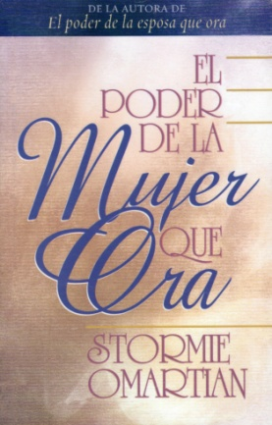
IMAGEN DEL LIBRO

RESEÑA | LA ORACIÓN ES PODEROSA ¿PERO SABES CÓMO ORAR TI?

